業務フロー
システム名 |  |  | システム種別 |  | 基本設計書 |  | 作成者 | 作成日 | 更新者 | 更新日 | 版数
POSサーバー |  |  | POSサーバ |  |  |  | TinNH | 2023-06-07 | DuNT | 2024-08-27 | 0.4

機能カテゴリー |  | 74_予算登録 |  | 項目 |  | 概要設計 | 業務フロー

 | ●1_自動釣銭機

●●
画面表示
●●
モーダル表示

●●
処理機能
本来なら、処理内で分岐もあるとは思いますが、今回は、分岐処理についても、一括で処理機能と定義しています。
●●
音声ファイル

 | ●1_レジ周辺機器

セカンドディスプレイ
●●
セカンドディスプレイ画面表示
スキャナー
●●
スキャナー

スキャナー
自動釣銭機
●●
自動釣銭機
プリンター
●●

磁気カードリーダー
磁気カードリーダー
エフケイシステム 両面双方向読み取り MJR-100

 | ●外部連携

●●
API連携
本来ならDBですが、DBの意味で使用しています。
●●
他の機能への連携

●●
端末内DB
設定関連などのDB
最新
ボタン名

最新
分岐・判定

●●
他の機能部門への連携

機能概要
システム名 |  |  | システム種別 |  | 基本設計書 |  | 作成者 | 作成日 | 更新者 | 更新日 | 版数
POSサーバー |  |  | POSサーバ |  |  |  | TinNH | 2024-06-07 | DuNT | 2024-08-27 | 0.4

機能カテゴリ |  | 74_予算登録 |  | 項目 |  | 概要設計 | 機能概要

X1_メニュー機能
 | 74_予算登録
 |  |  |  |  |  |  |  |  |  |  |  | 1
 |  |  |  |  |  |  |  |  |  |  |  | 2
 |  |  |  |  |  |  |  |  |  |  |  | 3
 |  |  |  |  |  |  |  |  |  |  |  | 4
 |  |  |  |  |  |  |  |  |  |  |  | 5
74_予算登録
 |  |  |  |  |  |  |  |  |  |  |  | 6
 |  |  |  |  |  |  |  |  |  |  |  | 7
 |  |  |  |  |  |  |  |  |  |  |  | 8
 |  |  |  |  |  |  |  |  |  |  |  | 9
 | FC7401_予算登録機能 |  |  |  |  |  |  |  |  |  |  | 10
 |  |  |  |  |  |  |  |  |  |  |  | 11
SC7401
予算登録画面
 |  |  |  |  |  |  |  |  |  |  |  | 12
 |  |  |  |  |  |  |  |  |  |  |  | 13
 |  |  |  |  |  |  |  |  |  |  |  | 14
 |  |  |  |  |  |  |  |  |  |  |  | 15
 |  |  |  |  |  |  |  |  |  |  |  | 16
 |  |  |  |  |  |  |  |  |  |  |  | 17
00_共通のフローをご参照ください。
1つの店舗のみ選択可能。店舗が選択された場合にのみ、画面の項目を操作可能とする。
任意の店舗を選択すると、部門一覧を取得する。
 |  |  |  |  |  |  |  |  |  |  |  | 18
画面初期化
 |  |  |  |  |  |  |  |  |  |  |  | 19
 |  |  |  |  |  |  |  |  |  |  |  | 20
 |  |  |  |  |  |  |  |  |  |  |  | 21
 |  |  |  |  |  |  |  |  |  |  |  | 22
 |  |  |  |  |  |  |  |  |  |  |  | 23
 |  |  |  |  |  |  |  |  |  |  |  | 24
 |  |  |  |  |  |  |  |  |  |  |  | 25
74
 |  |  |  |  |  |  |  |  |  |  |  | 26
 |  |  |  |  |  |  |  |  |  |  |  | 27
 |  |  |  |  |  |  |  |  |  |  |  | 28
 |  |  |  |  |  |  |  |  |  |  |  | 29
部門リストを取得する。取得されたデータを使用して部門別の検索項目の存在チェックを行う。
 |  |  |  |  |  |  |  |  |  |  |  | 30
KN1507
商品部門一覧取得
AP1508
商品部門取得
 |  |  |  |  |  |  |  |  |  |  |  | 31
 |  |  |  |  |  |  |  |  |  |  |  | 32
 |  |  |  |  |  |  |  |  |  |  |  | 33
 |  |  |  |  |  |  |  |  |  |  |  | 34
 |  |  |  |  |  |  |  |  |  |  |  | 35
 |  |  |  |  |  |  |  |  |  |  |  | 36
 |  |  |  |  |  |  |  |  |  |  |  | 37
 |  |  |  |  |  |  |  |  |  |  |  | 38
初期表示：
・ [設定月]：売上設定予定月を選択するドロップダウンリスト。デフォルト値：現在月。ドロップダウンリストの選択肢：当月、翌月
・[部門]：売上を設定する部門の条件入力テキストボックス
デフォルト値：ブランク ・ [部門名称]: 入力テキストボックスに従う部門名称表示。デフォルト値：ブランク
結果エリア：
・[月の予算リスト] :表示しない
・[店舗月合計]、【部門別月合計】 ：該当する金額を千円（千円）単位で表示する。デフォルト値：ブランク(末登録の場合、「0」を表示する)。
画面のロジック：
・[設定月]: タッチすると、ドロップダウンリストを表示する。「月間予算リスト」が表示されている場合は無効になる。リストの値は当月、翌月である。
・[部門]：部門コードを入力する（数字のみ入力可能）。2桁に構成するように「0」を自動的に追加する。[月の予算リスト]が表示されている場合、無効になる。
・[品種名称]：KN1507_部門一覧取得機能からリスト内の商品コードが取得された場合、該当部門名称を表示する。商品コードが存在していない場合、「データが見つかりませんでした。」メッセージを表示する。
・ [月の予算リスト]: 日付別[部門]の予算を表示する。リスト内の各レコードには以下が含まれている。
‣[日付]: ラベルを日付として表示する。
‣[曜日]: 日付に該当する選択した時間帯に従って曜日を表示する。
‣[予算額（千円]：予算額を表示するテキストボックス。編集可能(過去の日付の場合にも編集可能)。初期表示には以前に保存された予算を表示し、以前に登録されていない場合はブランクを表示する。数字のみ入力可能、最大6桁入力可能。フォーカスアウト時、xxx,xxxの形式で表示する。
結果リストのレコードは、選択された月の日数を十分に表示する。月の日数に該当するレコード数を表示する（31日の月、通常の2月、閏年の2月も含む）。
結果リストの下には以下の2つの項目も表示する
・[店舗月合計]: 選択された期間内に全ての部門で使用された予算の総額。データのみを表示するテキストボックスである。表示単位：千円。
・[部門別月合計]：選択された月の選択されている部門に対する予算の総額。データのみを表示するテキストボックスである。表示単位：千円。
・[F12:検索]ボタン：KN7401_月と部門別予算リスト取得機能を実行する。データが取得できない場合、「データが見つかりませんでした。」を表示する。
・[F4: クリア]ボタン：SC7401_月と部門別予算リスト画面に戻る。
・[F9:確定]ボタンをタッチすると、KN7402_月と部門別予算更新機能を実行する。更新後、「月の予算リスト」を非表示にし、同時に[部門]と[設定月] を有効にする。このボタンはデータに変更がない場合、無効になる。
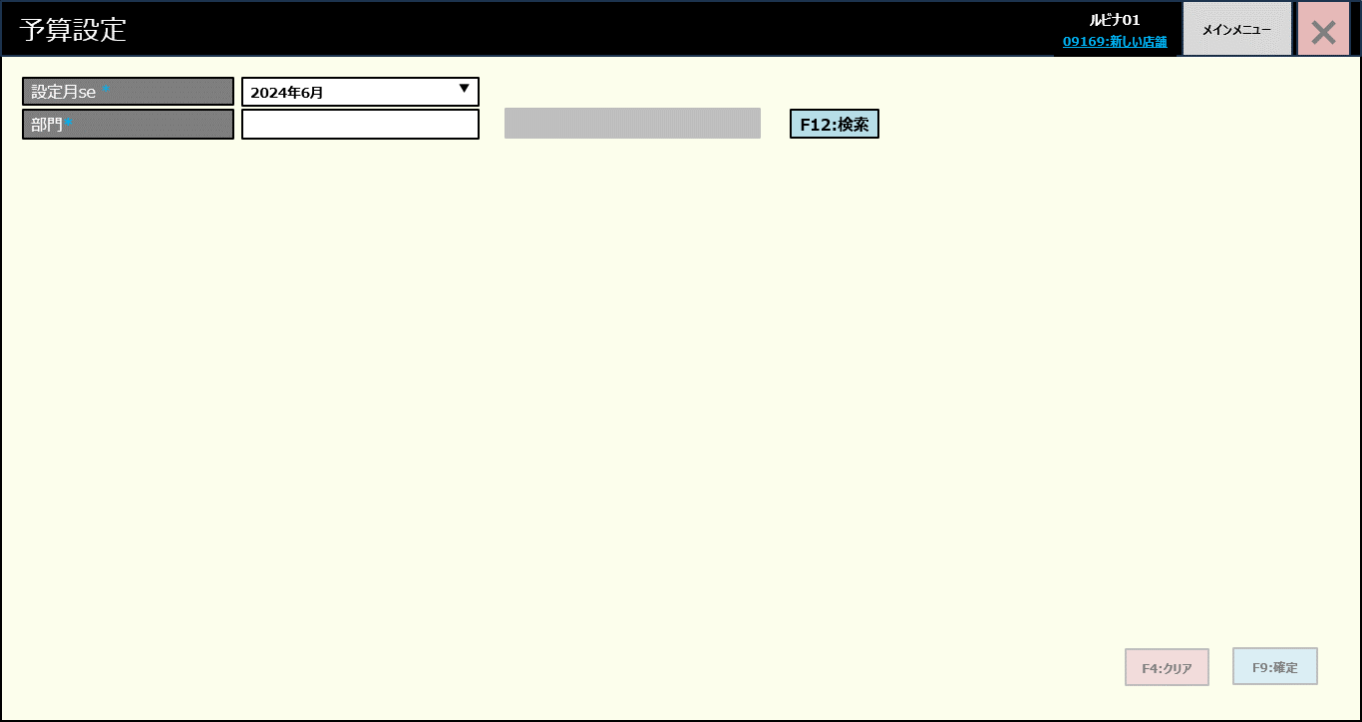
 |  |  |  |  |  |  |  |  |  |  |  | 39
 |  |  |  |  |  |  |  |  |  |  |  | 40
 |  |  |  |  |  |  |  |  |  |  |  | 41
 |  |  |  |  |  |  |  |  |  |  |  | 42
 |  |  |  |  |  |  |  |  |  |  |  | 43
 |  |  |  |  |  |  |  |  |  |  |  | 44
 |  |  |  |  |  |  |  |  |  |  |  | 45
 |  |  |  |  |  |  |  |  |  |  |  | 46
SC7401
月と部門別予算リスト画面
 |  |  |  |  |  |  |  |  |  |  |  | 47
 |  |  |  |  |  |  |  |  |  |  |  | 48
 |  |  |  |  |  |  |  |  |  |  |  | 49
 |  |  |  |  |  |  |  |  |  |  |  | 50
 |  |  |  |  |  |  |  |  |  |  |  | 1
 |  |  |  |  |  |  |  |  |  |  |  | 2
 |  |  |  |  |  |  |  |  |  |  |  | 3
F12:検索
F4：クリア
F9:確定
 |  |  |  |  |  |  |  |  |  |  |  | 4
 |  |  |  |  |  |  |  |  |  |  |  | 5
 |  |  |  |  |  |  |  |  |  |  |  | 6
 |  |  |  |  |  |  |  |  |  |  |  | 7
74.1
74.2
 |  |  |  |  |  |  |  |  |  |  |  | 8
 |  |  |  |  |  |  |  |  |  |  |  | 9
 |  |  |  |  |  |  |  |  |  |  |  | 10
KN7401
月と部門別予算リスト取得機能
AP7401
予算リスト取得
 |  |  |  |  |  |  |  |  |  |  |  | 11
 |  |  |  |  |  |  |  |  |  |  |  | 12
 |  |  |  |  |  |  |  |  |  |  |  | 13
 |  |  |  |  |  |  |  |  |  |  |  | 14
 |  |  |  |  |  |  |  |  |  |  |  | 15
 |  |  |  |  |  |  |  |  |  |  |  | 16
SC7401
月と部門別予算リスト画面
 |  |  |  |  |  |  |  |  |  |  |  | 17
 |  |  |  |  |  |  |  |  |  |  |  | 18
 |  |  |  |  |  |  |  |  |  |  |  | 19
 |  |  |  |  |  |  |  |  |  |  |  | 20
 |  |  |  |  |  |  |  |  |  |  |  | 21
 |  |  |  |  |  |  |  |  |  |  |  | 22
74
 |  |  |  |  |  |  |  |  |  |  |  | 23
 |  |  |  |  |  |  |  |  |  |  |  | 24
 |  |  |  |  |  |  |  |  |  |  |  | 25
 |  |  |  |  |  |  |  |  |  |  |  | 26
 |  |  |  |  |  |  |  |  |  |  |  | 27
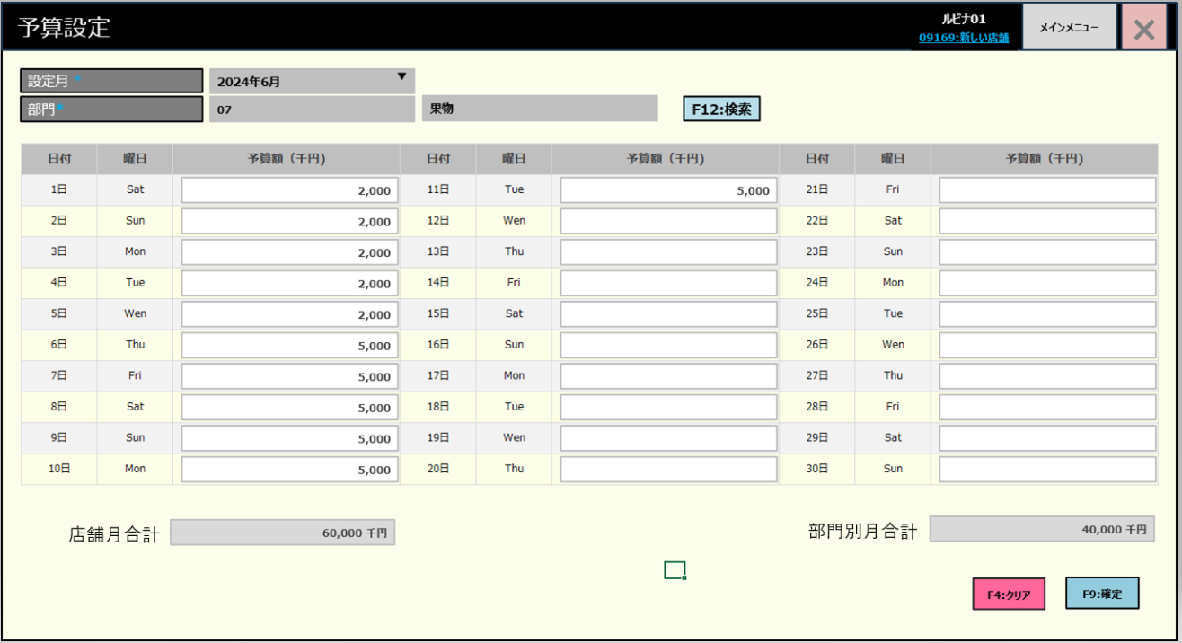
 |  |  |  |  |  |  |  |  |  |  |  | 28
 |  |  |  |  |  |  |  |  |  |  |  | 29
 |  |  |  |  |  |  |  |  |  |  |  | 30
 |  |  |  |  |  |  |  |  |  |  |  | 31
 |  |  |  |  |  |  |  |  |  |  |  | 32
 |  |  |  |  |  |  |  |  |  |  |  | 33
 |  |  |  |  |  |  |  |  |  |  |  | 34
 |  |  |  |  |  |  |  |  |  |  |  | 35
 |  |  |  |  |  |  |  |  |  |  |  | 36
 |  |  |  |  |  |  |  |  |  |  |  | 37
 |  |  |  |  |  |  |  |  |  |  |  | 38
 |  |  |  |  |  |  |  |  |  |  |  | 39
 |  |  |  |  |  |  |  |  |  |  |  | 40
 |  |  |  |  |  |  |  |  |  |  |  | 41
 |  |  |  |  |  |  |  |  |  |  |  | 42
 |  |  |  |  |  |  |  |  |  |  |  | 43
 |  |  |  |  |  |  |  |  |  |  |  | 44
 |  |  |  |  |  |  |  |  |  |  |  | 45
 |  |  |  |  |  |  |  |  |  |  |  | 46
 |  |  |  |  |  |  |  |  |  |  |  | 47
 |  |  |  |  |  |  |  |  |  |  |  | 48
 |  |  |  |  |  |  |  |  |  |  |  | 49
 |  |  |  |  |  |  |  |  |  |  |  | 50
 | 部門別の月の予算リスト更新機能 |  |  |  |  |  |  |  |  |  |  | 1
 |  |  |  |  |  |  |  |  |  |  |  | 2
74.2
 |  |  |  |  |  |  |  |  |  |  |  | 3
 |  |  |  |  |  |  |  |  |  |  |  | 4
 |  |  |  |  |  |  |  |  |  |  |  | 5
KN7402
月と部門別予算更新機能
月別、部門別の予算リストをDBに更新する。
 |  |  |  |  |  |  |  |  |  |  |  | 6
AP7402
予算リスト更新
 |  |  |  |  |  |  |  |  |  |  |  | 7
 |  |  |  |  |  |  |  |  |  |  |  | 8
 |  |  |  |  |  |  |  |  |  |  |  | 9
 |  |  |  |  |  |  |  |  |  |  |  | 10
 |  |  |  |  |  |  |  |  |  |  |  | 11
 |  |  |  |  |  |  |  |  |  |  |  | 12
 |  |  |  |  |  |  |  |  |  |  |  | 13
74
 |  |  |  |  |  |  |  |  |  |  |  | 14
 |  |  |  |  |  |  |  |  |  |  |  | 15
 |  |  |  |  |  |  |  |  |  |  |  | 16

